Hoja1
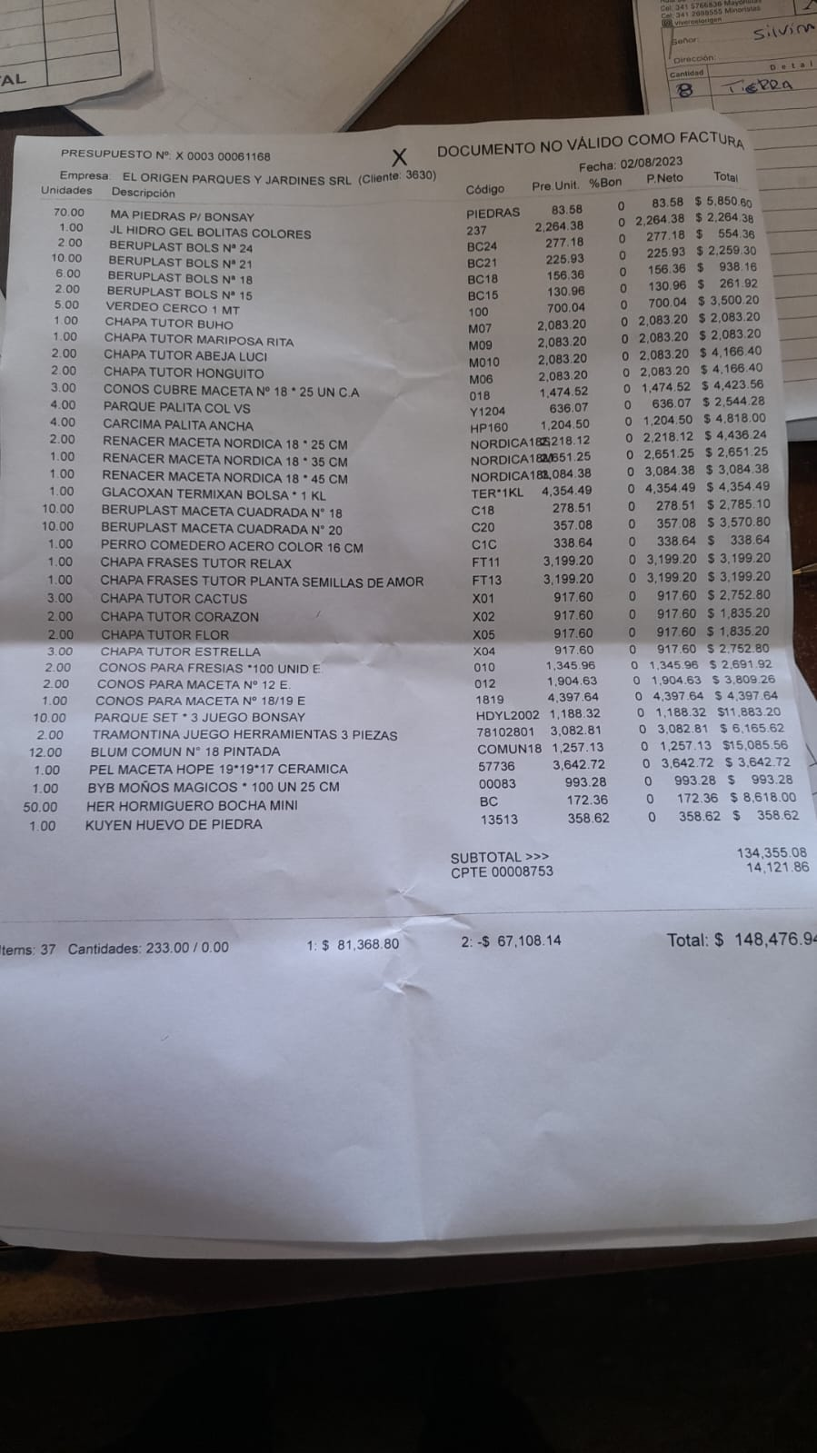

70 | PIEDRAS PARA BONSAI |  |  | $ 83.58
1 | JL HIDRO GEL BOLITAS DE COLORES |  |  | $ 2,264.38
2 | BERUPLAST BOLS |  | 24 | $ 277.18
10 | BERUPLAST BOLS |  | 21 | $ 225.93
6 | BERUPLAST BOLS |  | 18 | $ 156.36
2 | BERUPLAST BOLS |  | 15 | $ 130.96
5 | VERDEO CERCO |  | 1MT | $ 700.04
 | CHAPA TUTOR | BUHO |  | $ 2,083.20
 | CHAPA TUTOR | MARIPOSA RITA |  | $ 2,083.20
 | CHAPA TUTOR | ABEJA LUCI |  | $ 2,083.20
 | CHAPA TUTOR | HONGUITO |  | $ 2,083.20
 | CONOS CUBRE MACETA |  | 18 A25 | $ 1,474.52
 | PARQUE PALITA COL |  |  | $ 636.07
 | CARCIMA PALITA ANCHA |  |  | $ 1,204.50
 | RENACER MACETA NORDICA |  | 25 | $ 2,218.12
 | RENACER MACETA NORDICA |  | 35 | $ 2,651.25
 | RENACER MACETA NORDICA |  | 45 | $ 3,084.38
 | GLACOXAN TERMIXAN BOLSA |  | 1 KL | $ 4,354.49
 | BERUPLAST MACETA CUADRADA |  | 18 | $ 278.51
 | BERUPLAST MACETA CUADRADA |  | 20 | $ 357.08
 | PERRO COMEDERO ACERO COLOR |  | 16 | $ 338.64
 | CHAPA FRASES TUTOR | RELAX |  | $ 3,199.20
 | CHAPA FRASES TUTOR | PLANTA SEMILLAS DE AMOR |  | $ 3,199.20
 | CHAPA TUTOR | CACTUS |  | $ 917.60
 | CHAPA TUTOR | CORAZON |  | $ 917.60
 | CHAPA TUTOR | FLOR |  | $ 917.60
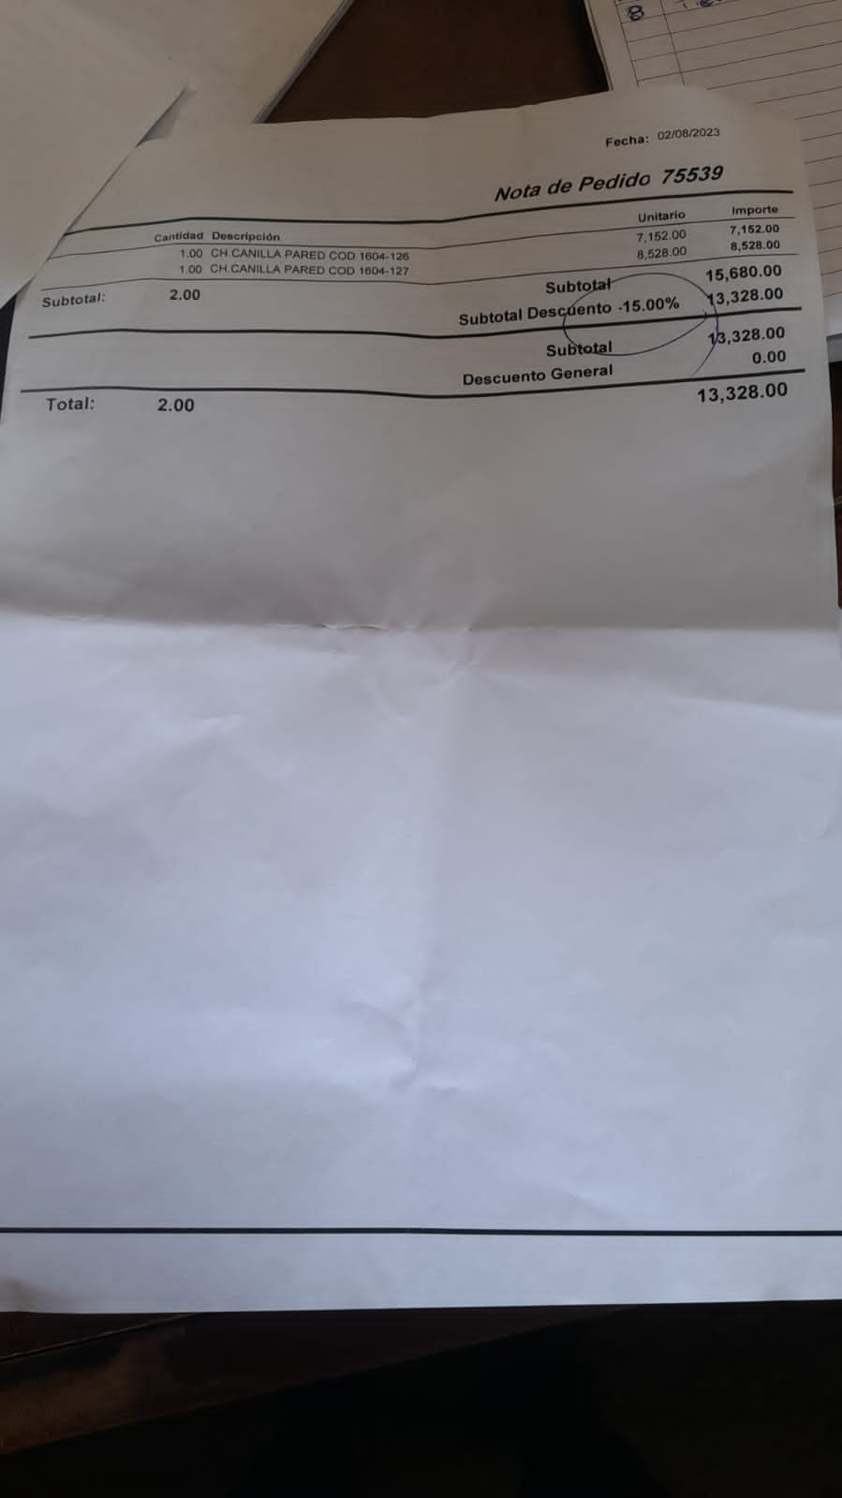
 | CHAPA TUTOR | ESTRELLA |  | $ 917.60
 | CONOS PARA FRESIAS |  |  | $ 1,345.96
 | CONOS PARA MACETAS | 12 |  | $ 1,904.63
 | CONOS PARA MACETAS | 18/19 |  | $ 4,397.64
 | PARQUE SET *3 JUEGO BONSAY |  |  | $ 1,188.32
 | TRAMONTINA JUEGO HERRAMIENTAS 3 PIEZAS |  |  | $ 3,082.81
 | BLUM COMUN 18 PINTADA |  |  | $ 1,257.13
 | PEL MACETA HOPE 19*19*17 CERAMICA |  |  | $ 3,642.72
 | BYB MOÑOS MAGICOS * 100 25 CM |  |  | $ 993.28
 | HER HORMIGUERO BOCHA MINI |  |  | $ 172.36
 | KUYEN HUEVO DE PIEDRA |  |  | $ 358.62
 | CANILLA PARED COD. 1604-126 |  |  | $ 7,152.00
 | CANILLA PARED COD. 1604-127 |  |  | $ 8,528.00

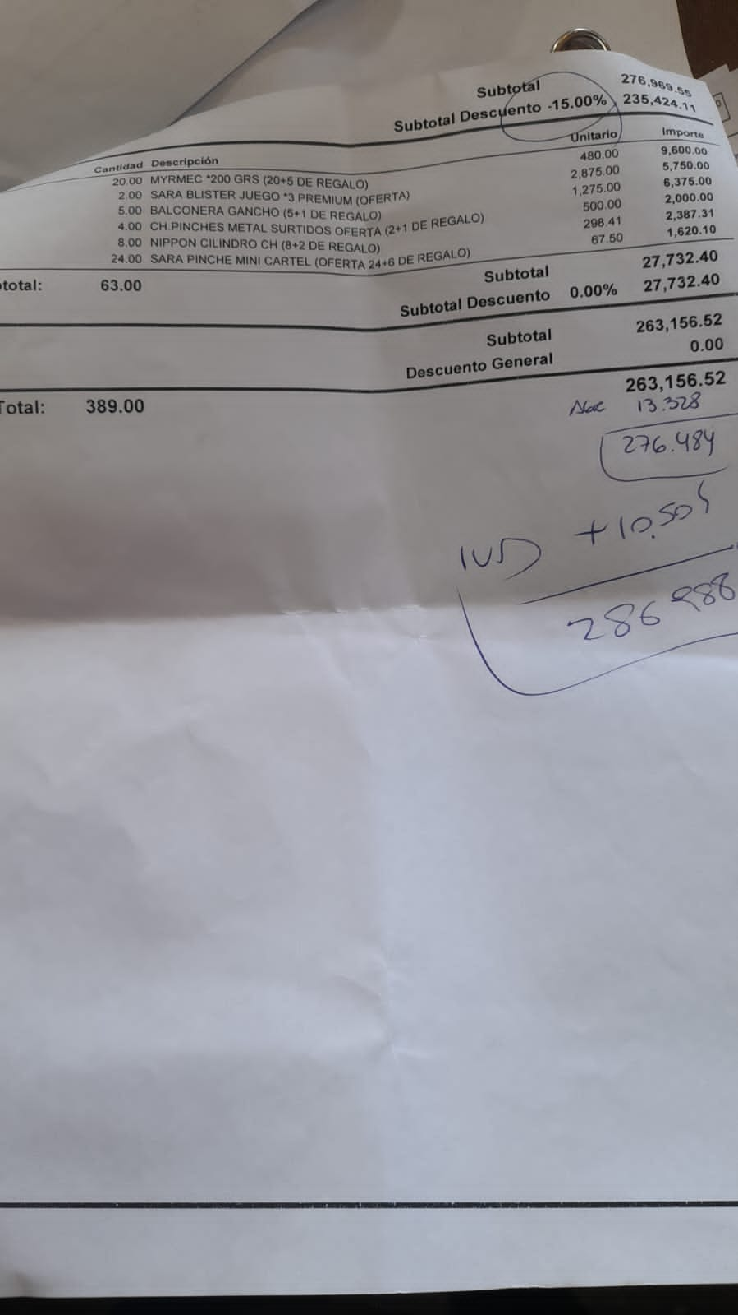
 | MYRMEC 200 GRS |  |  | $ 480.00
 | SARA BLISTER JUEGO *3 PREMIUM |  |  | $ 2,875.00
 | BALCONERA GANCHO |  |  | $ 1,275.00
 | CH.PINCHES METAL SURTIDOS |  |  | $ 500.00
 | NIPPON CILINDRO CH. |  |  | $ 298.41
 | SARA PINCHE MINI CARTEL |  |  | $ 67.50
 | SARA PINCHE MINI CARTEL

 | TERR TERRINA | 14 |  | $ 356.61
 | TERR TERRINA | 22 |  | $ 882.48
 | TERR TERRINA | 24 |  | $ 1,158.91
 | OXIDO PINCHE FRASES |  |  | $ 2,751.21
 | ARA COD MZ 18/19/20/21/22/23/44/45 CUAD*3 |  |  | $ 2,317.56
 | GARDEN MACETA PROPOT |  | 1,5LT | $ 640.87
 | CULTIVATE MAC GEOTEXTIL |  | 25LT | $ 1,168.20
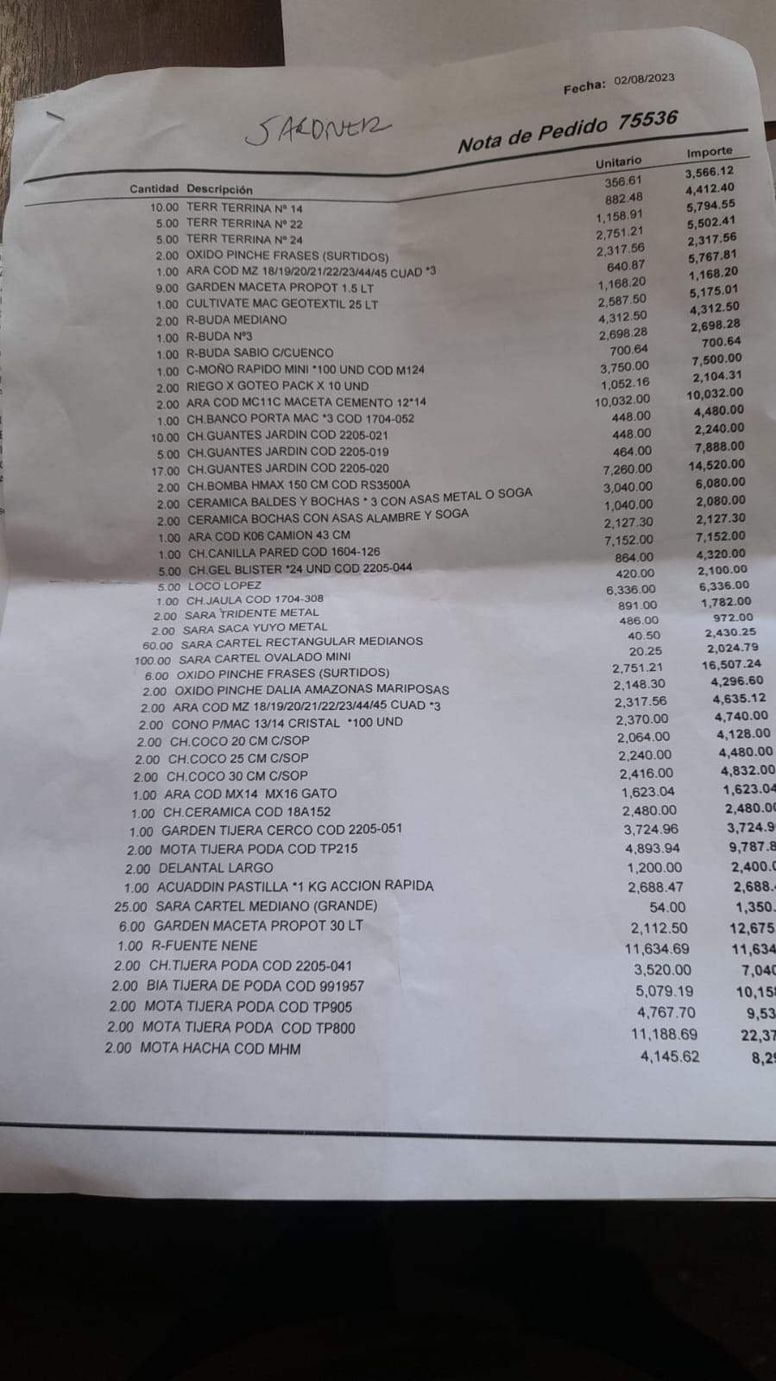
 | R BUDA MEDIANO |  | MEDIANO | $ 2,587.50
 | R BUDA |  | N3 | $ 4,312.50
 | R BUDA |  | SABIO C CUENCO | $ 2,698.28
 | C MOÑO RAPIDO MINI X 100 UNID |  |  | $ 700.64
 | RIEGO POR GOTEO PACK X 10 UNID |  |  | $ 3,750.00
 | ARA COD MC11C MACETA CEMENTO 12*14 |  |  | $ 1,052.16
 | CH BANCO PORTA MAC*3 COD 1704-052 |  |  | $ 10,032.00
 | CH. GUANTES JARDIN 2205- | 21 |  | $ 448.00
 | CH. GUANTES JARDIN 2205- | 19 |  | $ 448.00
 | CH. GUANTES JARDIN 2205- | 20 |  | $ 464.00
 | CH BOMBA HMAX 150 CM COD RS3500A |  |  | $ 7,260.00
 | CERAMICA BALDES Y BOCHAS |  |  | $ 3,040.00
 | CERAMICA BOCHAS CON ASAS Y ALAMBRE Y SOGA |  |  | $ 1,040.00
 | ARA COD K06 CAMION 43 CM |  |  | $ 2,127.30
 | CH CANILLA PARED COD 1604-126 |  |  | $ 7,152.00
 | CH GEL BLISTER *24UNID COD 2205-044 |  |  | $ 864.00
 | LOCO LOPEZ |  |  | $ 420.00
 | CH JAULA COD 1704-308 |  |  | $ 6,336.00
 | SARA TRIDENTE METAL |  |  | $ 891.00
 | SARA SACAYUYOS METAL |  |  | $ 486.00
 | SARA CARTEL RECTANGULAR MEDIANO |  |  | $ 40.50
 | SARA CARTEL OVALADO MINI |  |  | $ 20.25
 | OXIDO PINCHE FRASES |  |  | $ 2,751.21
 | OXIDO PINCHE DALIA AMAZONAS MARIPOSAS |  |  | $ 2,148.30
 | ARA COD MZ CUAD*3 |  |  | $ 2,317.56
 | CONO P MAC |  |  | $ 2,370.00
 | CH COCO C SOP | 20 |  | $ 2,064.00
 | CH COCO C SOP | 25 |  | $ 2,240.00
 | CH COCO C SOP | 30 |  | $ 2,416.00
 | ARA COD MX 14 | ARA COD MX 14 |  | $ 1,623.04
 | CH CERAMICA COD 18A 152 |  |  | $ 2,480.00
 | GARDEN TIJERA CERCO COD 2205-051 |  |  | $ 3,724.96
 | MOTA TIJERA PODA COD TP 215 |  |  | $ 4,893.94
 | DELANTAL LARGO |  |  | $ 1,200.00
 | ACUADDIN PASTILLA ACCION RAPIDA |  | 1 KG | $ 2,688.47
 | SARA CARTEL MEDIANO |  |  | $ 54.00
 | GARDEN MACETA PROPOT |  | 30LT | $ 2,112.50
 | R FUENTE NENE |  |  | $ 11,634.69
 | CH. TIJERA PODA 2205-041 |  |  | $ 3,520.00
 | BIA TIJERA DE PODA COD 991957 |  |  | $ 5,079.19
 | MOTA TIJERA PODA COD TP 905 |  |  | $ 4,767.70
 | MOTA TIJERA PODA COD TP 800 |  |  | $ 11,188.69
 | MOTA HACHA COD MHM |  |  | $ 4,145.62

Adornos080124
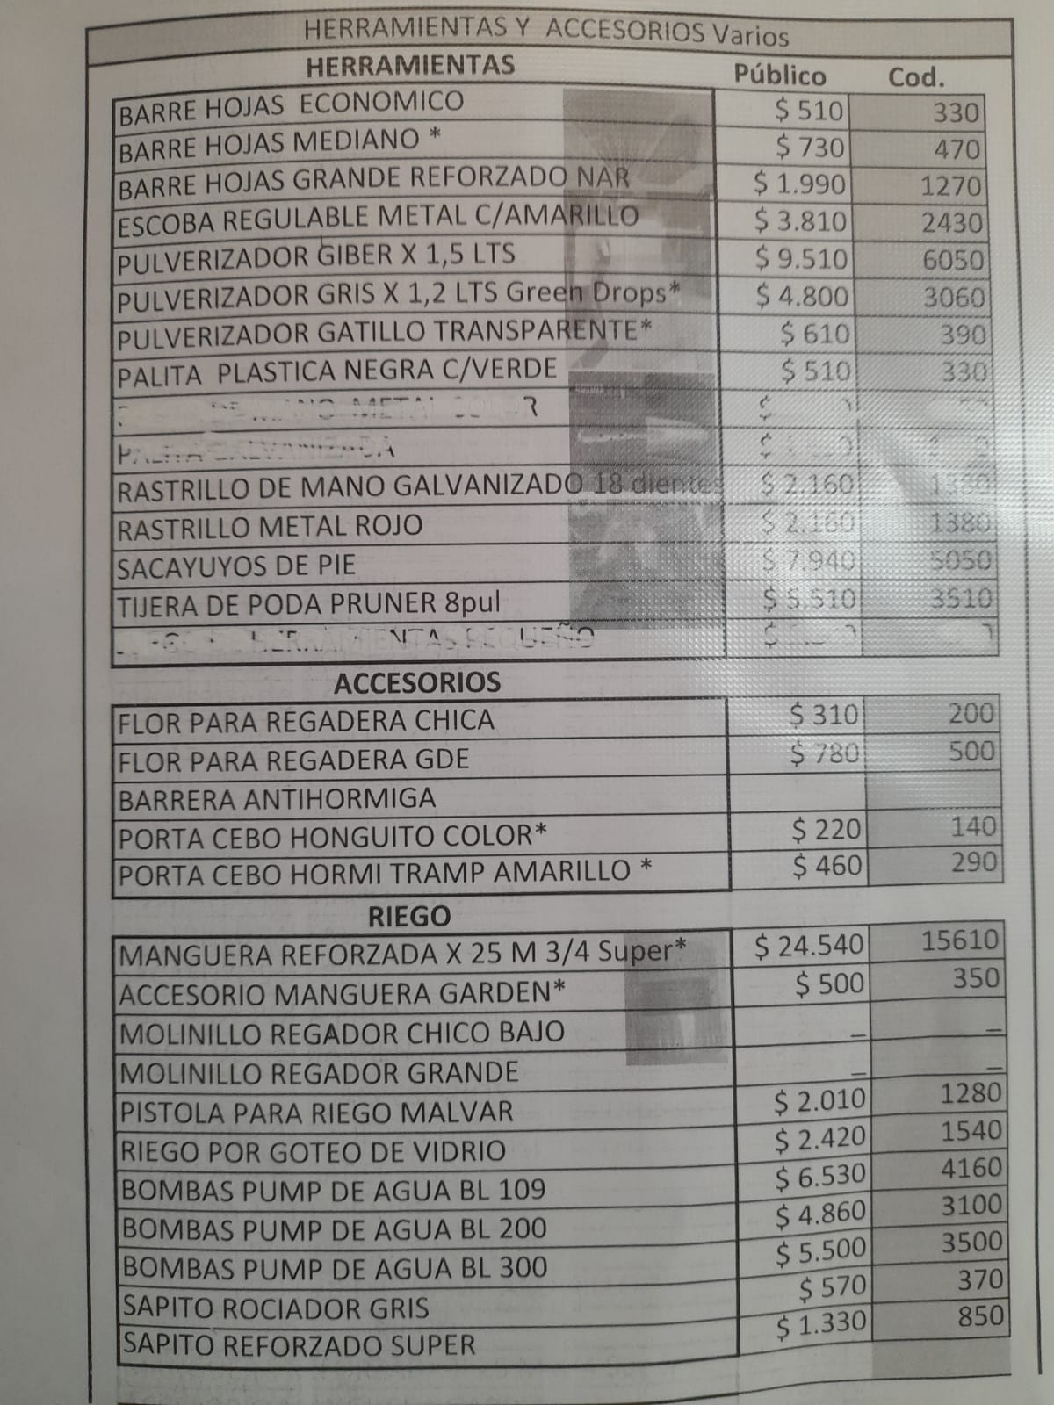
 |  |  |  |  |  |  |  | 2024-01-08 | 2023-12-17 | 2023-10-23 | 2023-08-17
 |  | DECORACION, ACCESORIOS BS AS |  |  |  |  | % | 10 | 25 | 25 | 25
 | A | CHAPA TUTOR BUHO |  |  | $ 9,850 | 6270 |  | 4475.625 | 4068.75 | 3255 | 2604 | 2083.2
 | A | CHAPA TUTOR MARIPOSA RITA |  |  | $ 9,850 | 6270 |  | 4475.625 | 4068.75 | 3255 | 2604 | 2083.2
 | A | CHAPA TUTOR ABEJA LUCI |  |  | $ 9,850 | 6270 |  | 4475.625 | 4068.75 | 3255 | 2604 | 2083.2
 | A | CHAPA TUTOR HONGUITO |  |  | $ 9,850 | 6270 |  | 4475.625 | 4068.75 | 3255 | 2604 | 2083.2
 | A | CHAPA TUTOR CACTUS |  |  | $ 4,340 | 2760 |  | 1971.40625 | 1792.1875 | 1433.75 | 1147 | 917.6
 | A | CHAPA TUTOR CORAZON |  |  | $ 4,340 | 2760 |  | 1971.40625 | 1792.1875 | 1433.75 | 1147 | 917.6
 | A | CHAPA TUTOR FLOR |  |  | $ 4,340 | 2760 |  | 1971.40625 | 1792.1875 | 1433.75 | 1147 | 917.6
 | A | CHAPA TUTOR ESTRELLA |  |  | $ 4,340 | 2760 |  | 1971.40625 | 1792.1875 | 1433.75 | 1147 | 917.6
 | A | PINCHE METAL OXIDO FRASES |  |  | $ 13,010 | 8280 |  | 5910.8027344 | 5373.4570312 | 4298.765625 | 3439.0125 | 2751.21 | OXIDO PINCHE FRASES
 | A | PINCHE OXIDO DALIA AMAZONAS MARIPOSAS |  |  | $ 10,160 | 6470 |  | 4615.4882812 | 4195.8984375 | 3356.71875 | 2685.375 | 2148.3
 | A | PINCHES METAL COLOR MARIPOSAS |  |  | $ 2,370 | 1510 |  | 1074.21875 | 976.5625 | 781.25 | 625 | 500
 | A | PINCHE PLASTICOS COLORES "FELIZ DIA" "TE QUIERO" |  |  | $ 320 | 210 |  | 145.01953125 | 131.8359375 | 105.46875 | 84.375 | 67.5
 | A | CARTEL MEDIANO SARA |  |  | $ 260 | 170 |  | 116.015625 | 105.46875 | 84.375 | 67.5 | 54
 | A | CARTEL RECTANGULAR MEDIANO SARA |  |  | $ 200 | 130 |  | 87.01171875 | 79.1015625 | 63.28125 | 50.625 | 40.5
 | A | CARTEL OVALADO MINI SARA |  |  | $ 100 | 70 |  | 43.505859375 | 39.55078125 | 31.640625 | 25.3125 | 20.25
 | M | MACETA NORDICA RENACER |  | 35 | $ 12,540 | 7980 |  | 5696.0449219 | 5178.2226562 | 4142.578125 | 3314.0625 | 2651.25
 | M | MACETA NORDICA RENACER |  | 45 | $ 14,580 | 9280 |  | 6626.5976563 | 6024.1796875 | 4819.34375 | 3855.475 | 3084.38
 | M | MACETAS PLASTICA BERUPLAST BOLS |  | 24 | $ 1,310 | 840 |  | 595.50390625 | 541.3671875 | 433.09375 | 346.475 | 277.18
 | M | MACETAS PLASTICA BERUPLAST BOLS |  | 21 | $ 1,070 | 680 |  | 485.39648438 | 441.26953125 | 353.015625 | 282.4125 | 225.93
 | M | MACETAS PLASTICA BERUPLAST BOLS |  | 18 | $ 740 | 480 |  | 335.9296875 | 305.390625 | 244.3125 | 195.45 | 156.36
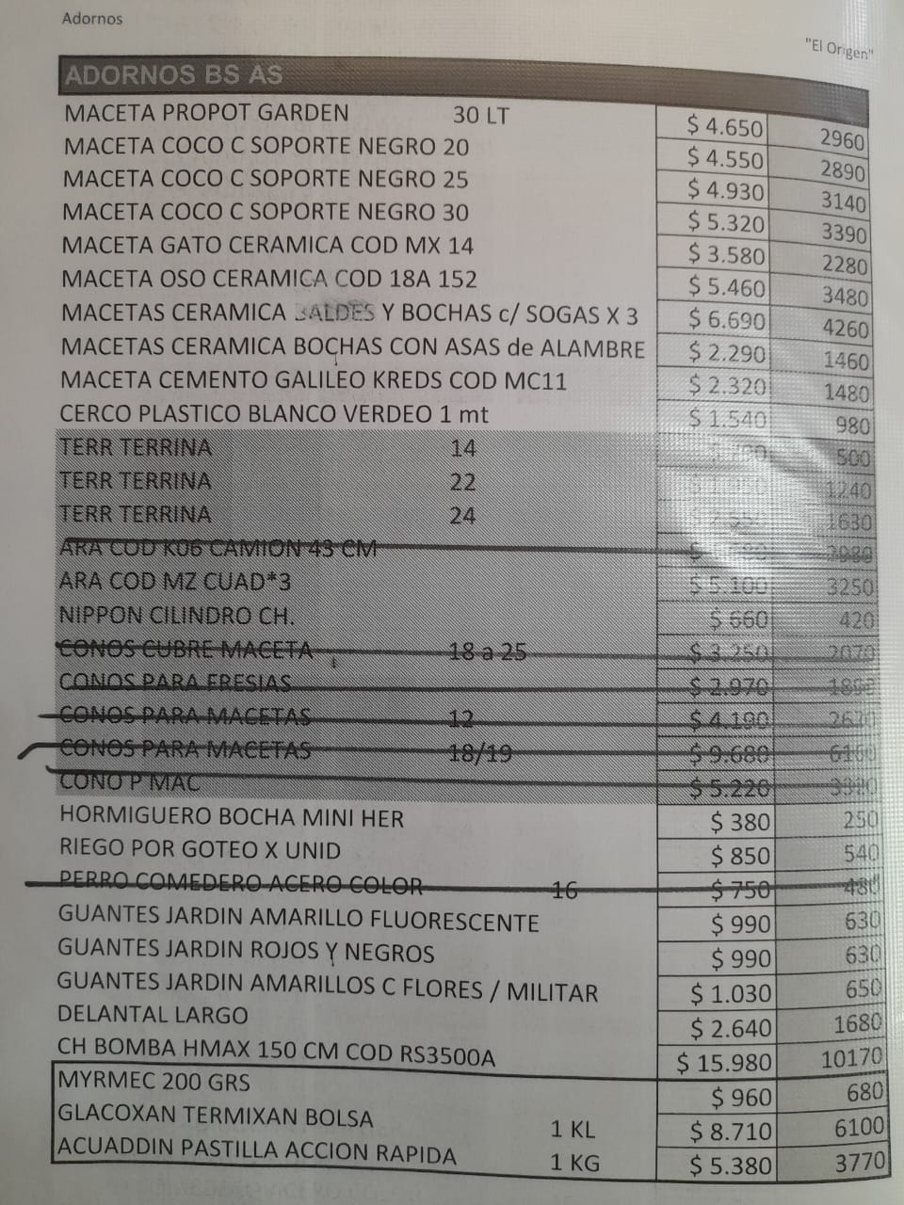
 | M | MACETAS PLASTICA BERUPLAST BOLS |  | 15 | $ 620 | 400 |  | 281.359375 | 255.78125 | 204.625 | 163.7 | 130.96
 | M | MACETA CUADRADA BERUPLAST |  | 18 | $ 1,320 | 840 |  | 598.36132812 | 543.96484375 | 435.171875 | 348.1375 | 278.51
 | M | MACETA CUADRADA BERUPLAST |  | 20 | $ 1,690 | 1080 |  | 767.1640625 | 697.421875 | 557.9375 | 446.35 | 357.08
 | M | MACETAS BERUPLAST 18 |  |  | $ 1,060 | 680 |  | 480.46875 | 436.78977273 | 349.43181818 | $ 280
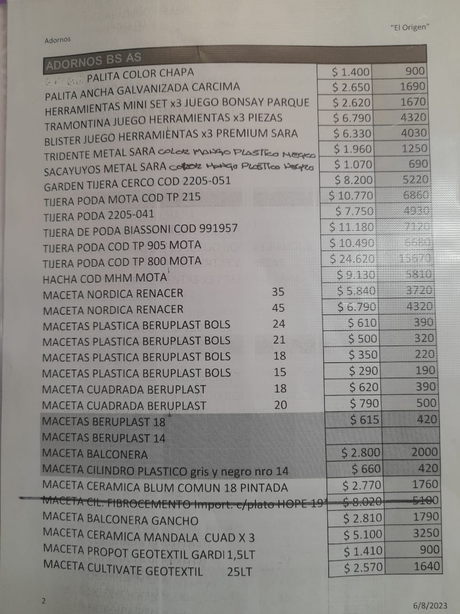
 | M | MACETAS BERUPLAST 14 |  |  | $ 620 | 400 |  | 281.359375 | 255.78125 | 204.625 | 163.7 | 130.96
 | M | MACETA BALCONERA |  |  | $ 4,820 | 3070 |  | 2187.5 | 1988.6363636 | 1590.9090909 | $ 1,273
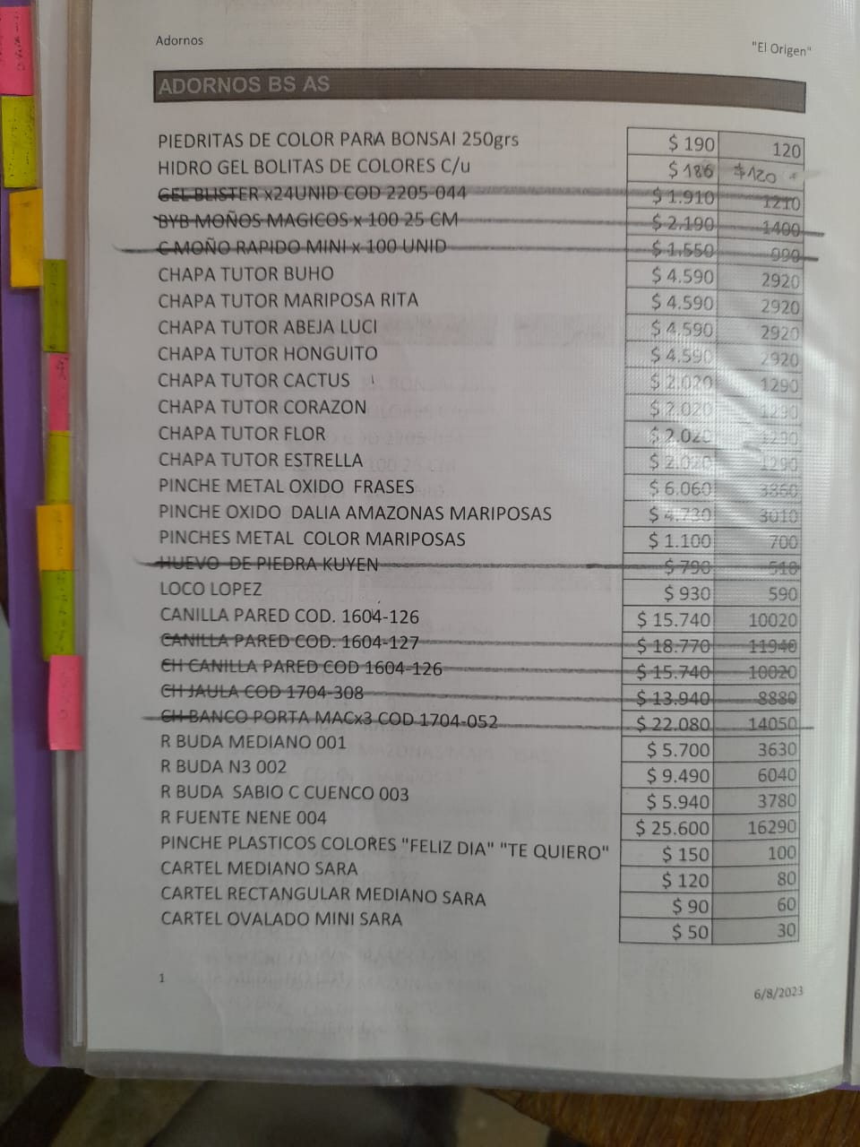
 | M | MACETA CILINDRO PLASTICO gris y negro nro 14 |  |  | $ 1,140 | 730 |  | 515.625 | 468.75 | 375 | $ 300
 | M | MACETA BALCONERA GANCHO |  |  | $ 6,030 | 3840 |  | 2739.2578125 | 2490.234375 | 1992.1875 | 1593.75 | 1275
 | M | MACETA CERAMICA MANDALA CUAD X 3 |  |  | $ 10,960 | 6980 |  | 4979.1328125 | 4526.484375 | 3621.1875 | 2896.95 | 2317.56 | ARA COD MZ 18/19/20/21/22/23/44/45 CUAD*3
 | M | MACETA PROPOT GEOTEXTIL GARDEN | 1,5LT |  | $ 3,030 | 1930 |  | 1376.8691406 | 1251.6992188 | 1001.359375 | 801.0875 | 640.87
 | M | MACETA CULTIVATE GEOTEXTIL | 25LT |  | $ 5,530 | 3520 |  | 2509.8046875 | 2281.640625 | 1825.3125 | 1460.25 | 1168.2
 | M | MACETA PROPOT GARDEN | 30 LT |  | $ 9,990 | 6360 |  | 4538.5742188 | 4125.9765625 | 3300.78125 | 2640.625 | 2112.5
 | M | MACETAS CERAMICA BALDES Y BOCHAS c/ SOGAS X 3 |  |  | $ 14,370 | 9150 |  | 6531.25 | 5937.5 | 4750 | 3800 | 3040
 | M | MACETAS CERAMICA BOCHAS CON ASAS de ALAMBRE |  |  | $ 4,920 | 3130 |  | 2234.375 | 2031.25 | 1625 | 1300 | 1040
 | M | MACETA CEMENTO GALILEO KREDS COD MC11 |  |  | $ 4,980 | 3170 |  | 2260.5 | 2055 | 1644 | 1315.2 | 1052.16
 | M | LORO DE CERÁMICA |  |  | $ 7,700 | 4900 |  | 3500 | 4068.75 | 3255 | 2604 | 2083.2
ALTOVERDE | Feb-24 | 51038 BUDA CHICO |  |  | $ 9,160 | 5830 |  | 4160 | 4068.75 | 3255 | 2604 | 2083.2
ALTOVERDE | Feb-24 | 51039 BUDA MEDIANO |  |  | $ 11,440 | 7280 |  | 5200 | 4068.75 | 3255 | 2604 | 2083.2
ALTOVERDE | Feb-24 | 51041 BUDA GIGANTE |  |  | $ 157,300 | 100100 |  | 71500 | 4068.75 | 3255 | 2604 | 2083.2
ALTOVERDE | Feb-24 | 51044 GANESHA SENTADA |  |  | $ 48,620 | 30940 |  | 22100 | 4068.75 | 3255 | 2604 | 2083.2
ALTOVERDE | Feb-24 | 51045 BUDA DEDO |  |  | $ 105,820 | 67340 |  | 48100 | 1792.1875 | 1433.75 | 1147 | 917.6
ALTOVERDE | Feb-24 | 51049 BUDA INDIO CORONA |  |  | $ 48,620 | 30940 |  | 22100 | 1792.1875 | 1433.75 | 1147 | 917.6
ALTOVERDE | Feb-24 | 51050 MESA RATONA CHICA |  |  | $ 42,900 | 27300 |  | 19500 | 1792.1875 | 1433.75 | 1147 | 917.6
ALTOVERDE | Feb-24 | 51051 BUDA CABEZÓN 60CM |  |  | $ 46,420 | 29540 |  | 21100 | 1792.1875 | 1433.75 | 1147 | 917.6
ALTOVERDE | Feb-24 | 51053 ELEFANTE BEBÉ |  |  | $ 42,900 | 27300 |  | 19500 | 5373.4570312 | 4298.765625 | 3439.0125 | 2751.21 | OXIDO PINCHE FRASES
ALTOVERDE | Feb-24 | 51054 FUENTE BUDA CON FLOR |  |  | $ 62,920 | 40040 |  | 28600 | 4195.8984375 | 3356.71875 | 2685.375 | 2148.3
ALTOVERDE | Feb-24 | 51056 FUENTE CARA DE BUDA |  |  | $ 62,920 | 40040 |  | 28600 | 976.5625 | 781.25 | 625 | 500
ALTOVERDE | Feb-24 | 51057 BUDA 40CM |  |  | $ 21,450 | 13650 |  | 9750 | 131.8359375 | 105.46875 | 84.375 | 67.5
ALTOVERDE | Feb-24 | 51059 COLUMNA ELEFANTE |  |  | $ 105,820 | 67340 |  | 48100 | 105.46875 | 84.375 | 67.5 | 54
ALTOVERDE | Feb-24 | 51060 BUDA NENE PORTAMACETA |  |  | $ 62,920 | 40040 |  | 28600 | 79.1015625 | 63.28125 | 50.625 | 40.5
ALTOVERDE | Feb-24 | 51063 BUDA RODILLA GRANDE |  |  | $ 105,820 | 67340 |  | 48100 | 39.55078125 | 31.640625 | 25.3125 | 20.25
ALTOVERDE | Feb-24 | 51066 BUDA REZANDO 50CM |  |  | $ 42,240 | 26880 |  | 19200 | 5178.2226562 | 4142.578125 | 3314.0625 | 2651.25
ALTOVERDE | Feb-24 | 51068 CABEZA DE BUDA GRANDE |  |  | $ 42,900 | 27300 |  | 19500 | 6024.1796875 | 4819.34375 | 3855.475 | 3084.38
ALTOVERDE | Feb-24 | 51071 BUDA REZANDO GRANDE |  |  | $ 65,780 | 41860 |  | 29900 | 541.3671875 | 433.09375 | 346.475 | 277.18
ALTOVERDE | Feb-24 | 51072 FUENTE BUDA RESPALDO GRANDE |  |  | $ 75,020 | 47740 |  | 34100 | 441.26953125 | 353.015625 | 282.4125 | 225.93
ALTOVERDE | Feb-24 | 51073 ELEFANTE DECORATIVO PARADO |  |  | $ 21,120 | 13440 |  | 9600 | 305.390625 | 244.3125 | 195.45 | 156.36
ALTOVERDE | Feb-24 | 51073 ELEFANTE DECORATIVO SENTADO |  |  | $ 21,120 | 13440 |  | 9600 | 255.78125 | 204.625 | 163.7 | 130.96
ALTOVERDE | Feb-24 | 51075 FUENTE BUDA CON FLOR |  |  | $ 62,920 | 40040 |  | 28600 | 543.96484375 | 435.171875 | 348.1375 | 278.51
ALTOVERDE | Feb-24 | 51076 PERROS FU 35CM |  |  | $ 21,120 | 13440 |  | 9600 | 697.421875 | 557.9375 | 446.35 | 357.08
ALTOVERDE | Feb-24 | 51077 MESA RATONA GRANDE |  |  | $ 71,500 | 45500 |  | 32500 | 436.78977273 | 349.43181818 | $ 280
ALTOVERDE | Feb-24 | 51081 ELEFANTE JUANITO |  |  | $ 35,200 | 22400 |  | 16000 | 255.78125 | 204.625 | 163.7 | 130.96
ALTOVERDE | Feb-24 | 51082 BUDA PELADO 60CM |  |  | $ 51,480 | 32760 |  | 23400 | 1988.6363636 | 1590.9090909 | $ 1,273
ALTOVERDE | Feb-24 | 51083 PLACA CARA DE BUDA |  |  | $ 41,580 | 26460 |  | 18900 | 468.75 | 375 | $ 300
ALTOVERDE | Feb-24 | 51084 BUDA RODILLA PORTAVELA |  |  | $ 21,120 | 13440 |  | 9600 | 2490.234375 | 1992.1875 | 1593.75 | 1275
ALTOVERDE | Feb-24 | 51085 BUDITA REPOSANDO CON COLLAR |  |  | $ 21,120 | 13440 |  | 9600 | 4526.484375 | 3621.1875 | 2896.95 | 2317.56 | ARA COD MZ 18/19/20/21/22/23/44/45 CUAD*3
ALTOVERDE | Feb-24 | 51094 PLACA CABEZA DE BUDA 60CM |  |  | $ 35,200 | 22400 |  | 16000 | 1251.6992188 | 1001.359375 | 801.0875 | 640.87
ALTOVERDE | Feb-24 | 51096 FUENTE BUDA GRANDE |  |  | $ 174,460 | 111020 |  | 79300 | 2281.640625 | 1825.3125 | 1460.25 | 1168.2
ALTOVERDE | Feb-24 | 51097 BUDA REINA MARTINA |  |  | $ 70,360 | 44780 |  | 31980 | 4125.9765625 | 3300.78125 | 2640.625 | 2112.5
ALTOVERDE | Feb-24 | 52010 BUDA MILO MANOS ARRIBA/ABAJO |  |  | $ 21,120 | 13440 |  | 9600 | 4068.75 | 3255 | 2604 | 2083.2
ALTOVERDE | Feb-24 | 52012 BUDA CUMBIO |  |  | $ 51,480 | 32760 |  | 23400 | 4068.75 | 3255 | 2604 | 2083.2
ALTOVERDE | Feb-24 | 52015 BUDA SOÑADOR GRANDE |  |  | $ 42,460 | 27020 |  | 19300 | 4068.75 | 3255 | 2604 | 2083.2
ALTOVERDE | Feb-24 | 52016 BUDA SOBRE LINGOTE |  |  | $ 35,200 | 22400 |  | 16000 | 1792.1875 | 1433.75 | 1147 | 917.6
ALTOVERDE | Feb-24 | 52023 BUDA NENE |  |  | $ 105,600 | 67200 |  | 48000 | 1792.1875 | 1433.75 | 1147 | 917.6
ALTOVERDE | Feb-24 | 52024 FUENTE CUATRO CUENCOS GRANDE |  |  | $ 63,580 | 40460 |  | 28900 | 1792.1875 | 1433.75 | 1147 | 917.6
ALTOVERDE | Feb-24 | 52025 FUENTE BOMBEADOR CHICA |  |  | $ 41,580 | 26460 |  | 18900 | 1792.1875 | 1433.75 | 1147 | 917.6
ALTOVERDE | Feb-24 | 52028 FUENTE TORRE |  |  | $ 41,580 | 26460 |  | 18900 | 5373.4570312 | 4298.765625 | 3439.0125 | 2751.21 | OXIDO PINCHE FRASES
ALTOVERDE | Feb-24 | 52019 FUENTE LADRILLO |  |  | $ 94,600 | 60200 |  | 43000 | 4195.8984375 | 3356.71875 | 2685.375 | 2148.3
ALTOVERDE | Feb-24 | 52031 BUDA MEDITANDO 70CM |  |  | $ 70,400 | 44800 |  | 32000 | 976.5625 | 781.25 | 625 | 500
ALTOVERDE | Feb-24 | 52037 BUDA TITAN SENTADO |  |  | $ 314,600 | 200200 |  | 143000 | 131.8359375 | 105.46875 | 84.375 | 67.5
ALTOVERDE | Feb-24 | 52039 BUDA TITAN PARADO |  |  | $ 228,800 | 145600 |  | 104000 | 105.46875 | 84.375 | 67.5 | 54
ALTOVERDE | Feb-24 | 52040 FUENTON |  |  | $ 188,760 | 120120 |  | 85800 | 79.1015625 | 63.28125 | 50.625 | 40.5
ALTOVERDE | Feb-24 | 52042 FUENTE BUDA RODILLA |  |  | $ 41,470 | 26390 |  | 18850 | 39.55078125 | 31.640625 | 25.3125 | 20.25
ALTOVERDE | Feb-24 | 52041 FUENTE PIEDRA |  |  | $ 128,700 | 81900 |  | 58500 | 5178.2226562 | 4142.578125 | 3314.0625 | 2651.25
ALTOVERDE | Feb-24 | 52043 FUENTE BUDA CON CACHAROS |  |  | $ 41,470 | 26390 |  | 18850 | 6024.1796875 | 4819.34375 | 3855.475 | 3084.38
ALTOVERDE | Feb-24 | 52044 FUENTE CARA GIGANTE |  |  | $ 158,400 | 100800 |  | 72000 | 541.3671875 | 433.09375 | 346.475 | 277.18
ALTOVERDE | Feb-24 | 52045 FUENTE BOMBEADOR MEDIANO |  |  | $ 51,480 | 32760 |  | 23400 | 441.26953125 | 353.015625 | 282.4125 | 225.93
ALTOVERDE | Feb-24 | 52046 BUDA COPETE |  |  | $ 165,880 | 105560 |  | 75400 | 305.390625 | 244.3125 | 195.45 | 156.36
ALTOVERDE | Feb-24 | 52047 FUENTE BUDA VASIJA |  |  | $ 174,460 | 111020 |  | 79300 | 255.78125 | 204.625 | 163.7 | 130.96
ALTOVERDE | Feb-24 | 52048 MANO GANESHA |  |  | $ 10,120 | 6440 |  | 4600 | 543.96484375 | 435.171875 | 348.1375 | 278.51
ALTOVERDE | Feb-24 | 52049 MANO BUDA |  |  | $ 10,120 | 6440 |  | 4600 | 697.421875 | 557.9375 | 446.35 | 357.08
ALTOVERDE | Feb-24 | 52049 PERRO FU MINI |  |  | $ 10,120 | 6440 |  | 4600 | 436.78977273 | 349.43181818 | $ 280
ALTOVERDE | Feb-24 | 52050 FUENTE BOMBEADOR GRANDE |  |  | $ 108,680 | 69160 |  | 49400 | 255.78125 | 204.625 | 163.7 | 130.96
ALTOVERDE | Feb-24 | 52051 FUENTE VASIJA |  |  | $ 71,220 | 45320 |  | 32370 | 1988.6363636 | 1590.9090909 | $ 1,273
ALTOVERDE | Feb-24 | 52052 FUENTE BUDA MANO |  |  | $ 68,640 | 43680 |  | 31200 | 468.75 | 375 | $ 300
ALTOVERDE | Feb-24 | 52053 FUENTE INDIO |  |  | $ 68,640 | 43680 |  | 31200 | 2490.234375 | 1992.1875 | 1593.75 | 1275
ALTOVERDE | Feb-24 | 52054 FUENTE BUDA DEDO |  |  | $ 41,800 | 26600 |  | 19000 | 4526.484375 | 3621.1875 | 2896.95 | 2317.56 | ARA COD MZ 18/19/20/21/22/23/44/45 CUAD*3
ALTOVERDE | Feb-24 | 52055 PERRO FU GIGANTE |  |  | $ 180,180 | 114660 |  | 81900 | 1251.6992188 | 1001.359375 | 801.0875 | 640.87
 | A | R BUDA MEDIANO 001 |  |  | $ 8,900 | 5660 |  | 4042.96875 | 4042.96875 | 4042.96875 | 3234.375 | 2587.5
 | A | R BUDA N3 002 |  |  | $ 14,830 | 9440 |  | 6738.28125 | 6738.28125 | 6738.28125 | 5390.625 | 4312.5
 | A | R BUDA SABIO C CUENCO 003 |  |  | $ 9,280 | 5910 |  | 4216.0625 | 4216.0625 | 4216.0625 | 3372.85 | 2698.28
 | A | R FUENTE NENE 004 |  |  | $ 40,000 | 25460 |  | 18179.203125 | 18179.203125 | 18179.203125 | 14543.3625 | 11634.69

 | A | LOCO LOPEZ |  |  | $ 1,450 | 920 |  | 656.25 | 656.25 | 656.25 | 525 | 420

 | M | MACETA CERAMICA BLUM COMUN 18 PINTADA |  |  | $ 4,330 | 2750 |  | 1964.265625 | 1964.265625 | 1964.265625 | 1571.4125 | 1257.13
 | Q | MYRMEC 200 GRS |  |  | $ 1,500 | 1050 |  | 750 | 750 | 750 | 600 | 480
 | Q | GLACOXAN TERMIXAN BOLSA |  | 1 KL | $ 13,610 | 9530 |  | 6803.890625 | 6803.890625 | 6803.890625 | 5443.1125 | 4354.49
 | Q | ACUADDIN PASTILLA ACCION RAPIDA |  | 1 KG | $ 8,410 | 5890 |  | 4200.734375 | 4200.734375 | 4200.734375 | 3360.5875 | 2688.47

